(1)画面レイアウト
1-1-1_画面設計 |  |  |  |  |  |  |  |  |  |  |  |  |  |  |  |  |  | システム名 |  |  |  |  |  | XXXXXXプロジェクト |  |  |  |  |  |  |  |  |  |  |  | 大分類 |  |  |  |  |  | 0 |  |  |  |  |  |  |  |  |  |  |  |  |  |  |  |  |  |  | 作成日 |  |  |  | 2022-01-01 |  |  |  |  |  | 更新日
 |  |  |  |  |  |  |  |  |  |  |  |  |  |  |  |  |  | サブシステム名 |  |  |  |  |  | XXXXXXサブシステム |  |  |  |  |  |  |  |  |  |  |  | 小分類 |  |  |  |  |  | 0 |  |  |  |  |  |  |  |  |  |  |  |  |  |  |  |  |  |  | 作成者 |  |  |  | FSR劉 |  |  |  |  |  | 更新者

画面ID |  | S01 |  |  |  |  |  | 画面名 |  |  | ログイン画面

状態 |  |  | 初期表示
 | 1 | 2 | 3 | 4 | 5 | 6 | 7 | 8 | 9 | 10 | 11 | 12 | 13 | 14 | 15 | 16 | 17 | 18 | 19 | 20 | 21 | 22 | 23 | 24 | 25 | 26 | 27 | 28 | 29 | 30 | 31 | 32 | 33 | 34 | 35 | 36 | 37 | 38 | 39 | 40 | 41 | 42 | 43 | 44 | 45 | 46 | 47 | 48 | 49 | 50 | 51 | 52 | 53 | 54 | 55 | 56 | 57 | 58 | 59 | 60 | 61 | 62 | 63 | 64 | 65 | 66 | 67 | 68 | 69 | 70 | 71 | 72 | 73 | 74 | 75 | 76 | 77 | 78

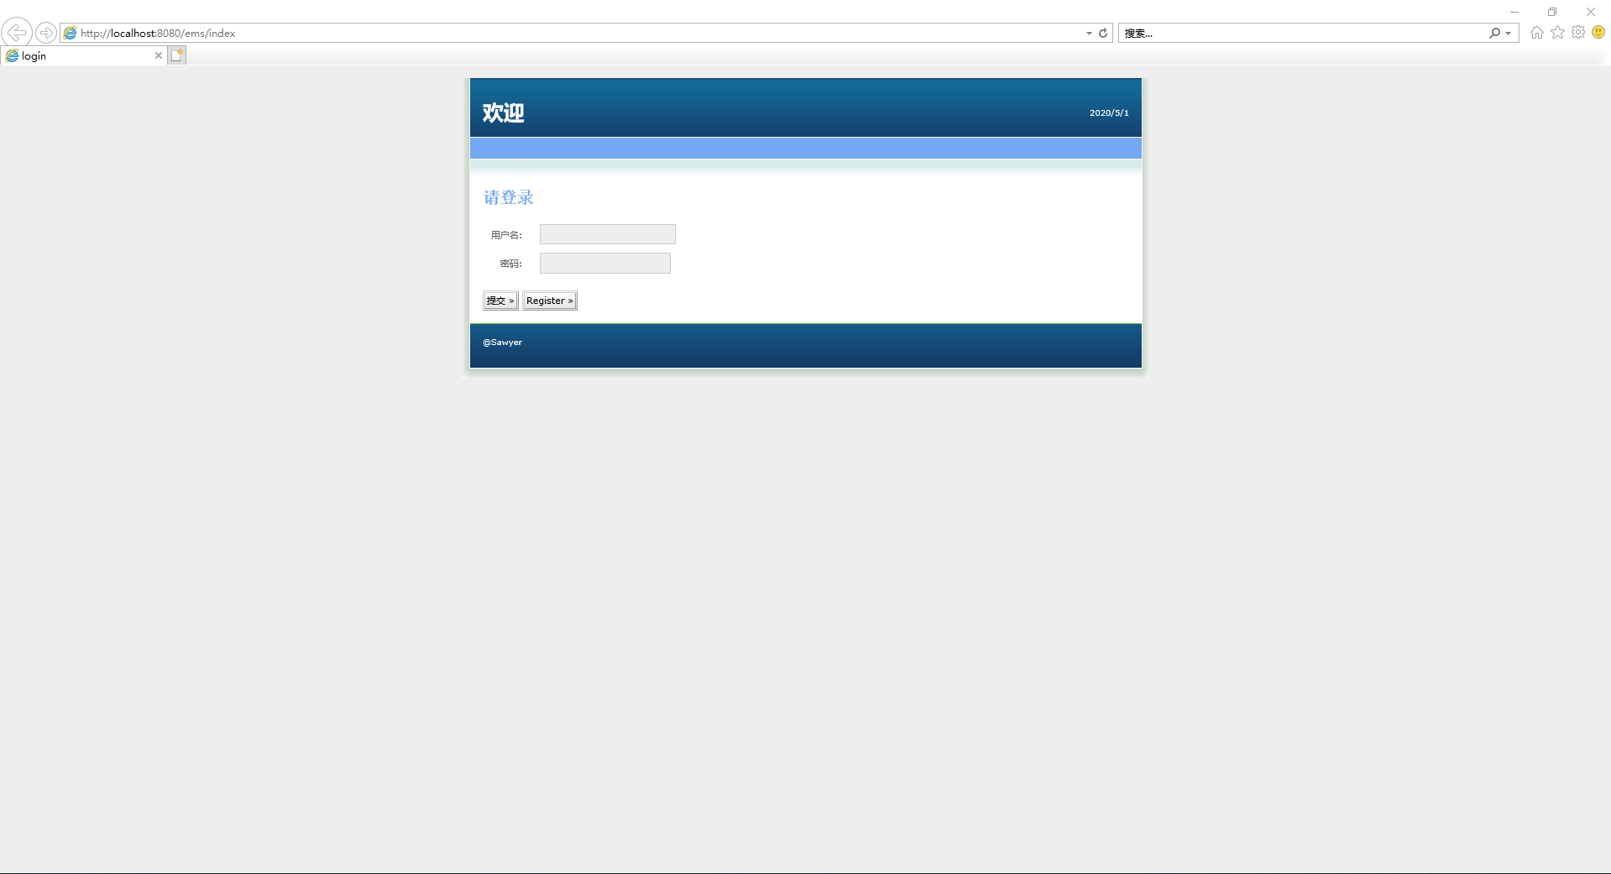
1
2
3
対象外
4
5
6
7
8
9
10
1
3
11
12
2
4
13
14
5
6
15
16
対象外
17
18
19
20
21
22
23
24
25
26
27
28
29
30
31
32
33
34
35
36
37
38
39
40
41
42

状態 |  |  | ログインエラー表示
 | 1 | 2 | 3 | 4 | 5 | 6 | 7 | 8 | 9 | 10 | 11 | 12 | 13 | 14 | 15 | 16 | 17 | 18 | 19 | 20 | 21 | 22 | 23 | 24 | 25 | 26 | 27 | 28 | 29 | 30 | 31 | 32 | 33 | 34 | 35 | 36 | 37 | 38 | 39 | 40 | 41 | 42 | 43 | 44 | 45 | 46 | 47 | 48 | 49 | 50 | 51 | 52 | 53 | 54 | 55 | 56 | 57 | 58 | 59 | 60 | 61 | 62 | 63 | 64 | 65 | 66 | 67 | 68 | 69 | 70 | 71 | 72 | 73 | 74 | 75 | 76 | 77 | 78

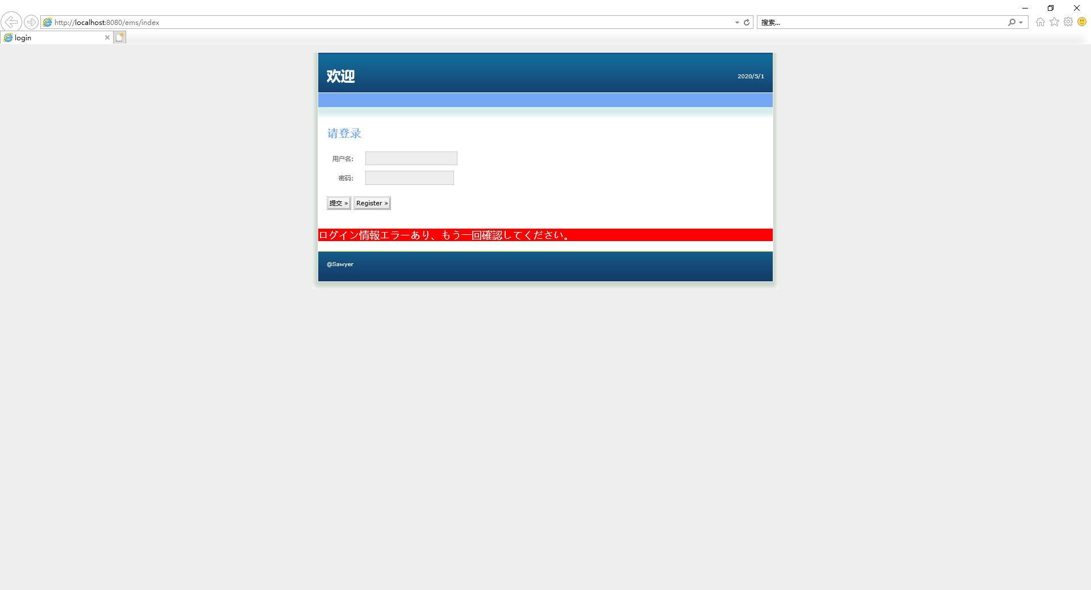
1
2
3
対象外
4
5
6
7
8
9
10
11
12
13
14
15
16
7
17
18
対象外
19
20
21
22
23
24
25
26
27
28
29
30
31
32
33
34
35
36
37
38
39
40
41
42
43

状態 |  |  | チェックエラー表示
 | 1 | 2 | 3 | 4 | 5 | 6 | 7 | 8 | 9 | 10 | 11 | 12 | 13 | 14 | 15 | 16 | 17 | 18 | 19 | 20 | 21 | 22 | 23 | 24 | 25 | 26 | 27 | 28 | 29 | 30 | 31 | 32 | 33 | 34 | 35 | 36 | 37 | 38 | 39 | 40 | 41 | 42 | 43 | 44 | 45 | 46 | 47 | 48 | 49 | 50 | 51 | 52 | 53 | 54 | 55 | 56 | 57 | 58 | 59 | 60 | 61 | 62 | 63 | 64 | 65 | 66 | 67 | 68 | 69 | 70 | 71 | 72 | 73 | 74 | 75 | 76 | 77 | 78

1
2
3
4
5
6
7
8
9
10
11
12
13
14
15
16
17
18
19
20
21
22
23
24
25
26
27
28
29
30
31
32
33
34
35
36
37
38
39
40
41
42
43

